8月
ラ・メールだより 8月


つどいの広場ラ・メールは平成27年1月に子育てをするいこいの場、子育て支援をする場として開設しました。
毎月のイベントなども予定していますので、乳幼児の子育て真っ最中のママさんパパさん、
お子様連れで気軽に遊びに来てください。おもちゃや絵本のあるお部屋でお待ちしています。
月 |  | 火 | 水 | 木 |  | 金 | 土 | 日
3 ●身体測定 |  | 4 ●ブックスタート | 5 ●ランチタイム | 6 ●絵本と仲良し |  | 7 ●ランチタイム | おやすみです
11：00～11：30（ひよこちゃん） |  | 10：30～10：50 | 12：00～13：00 | 「絵本読み聞かせ＆ふれあい遊び」 |  | 12：00～13：00
14：00～14：30 |  | 要予約 随時 | 前日までに要予約 | 10：30～10：50 |  | 前日までに要予約
要予約 7/21（火）～ |  | ●ランチタイム |  | 要予約 7/23（木）～
●ランチタイム |  | 12：00～13：00 |  | ●ランチタイム
12：00～13：00 |  | 前日までに要予約 |  | 12：00～13：00
前日までに要予約 |  |  |  | 前日までに要予約
10 |  | 11 | 12 | 13 |  | 14

おやすみです |  | おやすみです | おやすみです | おやすみです |  | おやすみです

17 ●ひよこちゃんタイム |  | 18 ●「美ママ体操」 | 19 ●ランチタイム | 20 ●お楽しみの日 |  | 21 ●ランチタイム | 22
10：00～12：00 |  | 古谷ひろみ先生 | 12：00～13：00 | 「ラ・メール夏祭り」 |  | 12：00～13：00 | パパの日 要予約 随時
●ランチタイム |  | 11：00～11：30 | 前日までに要予約 | 10：30～11：30（ひよこ） |  | 前日までに要予約
12：00～13：00 |  | 要予約 7/28（火）～ |  | 13：30～14：30
前日までに要予約 |  | ●ランチタイム |  | 要予約 7/30（木）～
 |  | 12：00～13：00 |  | ●ランチタイム 前日までに要予約
 |  | 前日までに要予約 |  | 12：00～13：00
24 ●ベビーマッサージ |  | 25 ●ランチタイム | 26 ●多胎児交流の日♪ | 27 ●8月のお誕生日会♪ |  | 28 ●貼って～♪塗って～♪
前城邦子先生 |  | 12：00～13：00 | 10：00～12：00 | 10：30～11：00 |  | 壁面製作の日
10：30～11：00 |  | 前日までに要予約 | 要予約 随時 | 要予約 8/6（木）～ |  | 先着10名
要予約 8/3（月）～ |  |  | ●ランチタイム | ●ランチタイム |  | ●ランチタイム
●ランチタイム |  |  | 12：00～13：00 | 12：00～13：00 |  | 12：00～13：00
12：00～13：00 |  |  | 前日までに要予約 | 前日までに要予約 |  | 前日までに要予約
前日までに要予約
31 ●ひよこちゃんタイム
10：00～12：00
●ランチタイム
12：00～13：00
前日までに要予約

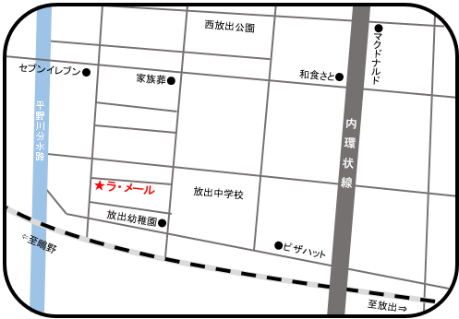
🌼 マンションの正面入口にて４１０号室の
 | インターフォンを押して名前を言ってください♪♪
🌼 自転車、ベビーカーはマンション駐車場２８～２９番に
 |  | 置いて下さい（お車ではお越し頂けません）
🌼 開設時間は、AM１０：００～ＰＭ３：００です。
🌼 ミルク用のお湯は用意しています。
※台風などの接近の際には、ご利用の皆様の安全を第一に、次のとおり取り扱いますのでお理解ご協力をお願いします。 ・大阪市内に「暴風警報」が発令中は臨時休業します。 ・ご利用中に発令があった場合はお知らせしますので、帰り道等の安全確認を行ったうえで帰宅して下さい。 ・「暴風警報」が解除された場合、施設や周辺地域の安全確認をしたうえで事業を再開します。 ・「暴風警報」が発令されていなくても、施設周辺の風雨、河川等の状況により、皆様の安全確保のため臨時休業する場合がありますので、ご了承ください。

 |  |  |  |  | 大阪市城東区放出西3-6-1 ファーストパレス410号室
 |  |  |  |  | TEL 06-6969-0005 FAX 06-6969-0006
※8月の予定は、Instagramでもご覧いただけます。
「lamer0005」もしくは「つどいの広場ラメール放出西」で検索いただくか、右のQRコードを読み込んでください。

施設の写真や、イベント時の写真等もアップしているので、皆さん気軽にのぞいてみて下さいネ。

